写真
採取場所 | 飯舘村二枚橋字本町 地内

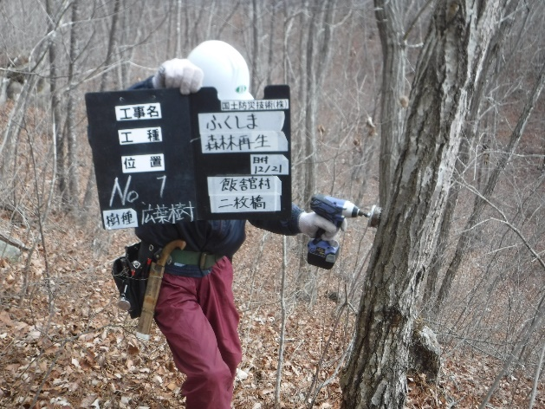
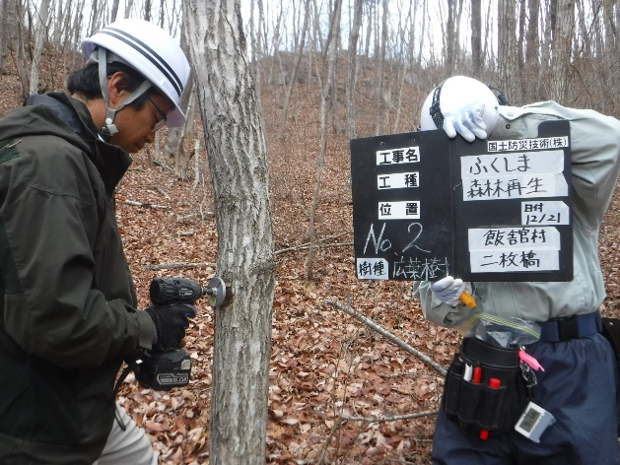
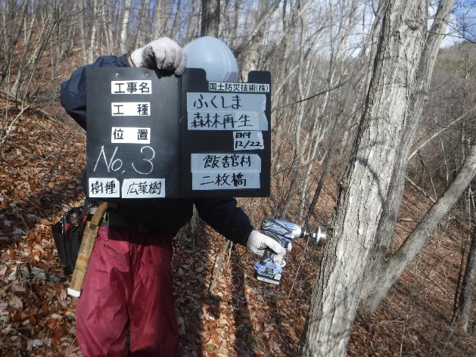

No.1 |  | No.2 | No.3

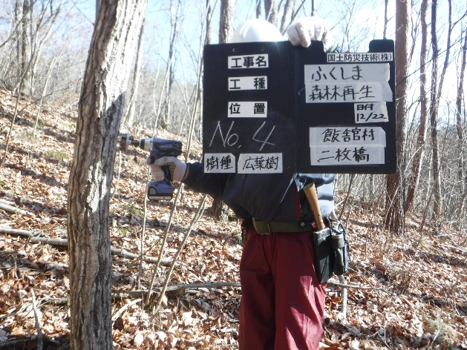
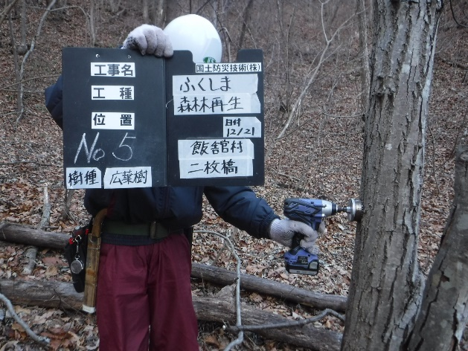
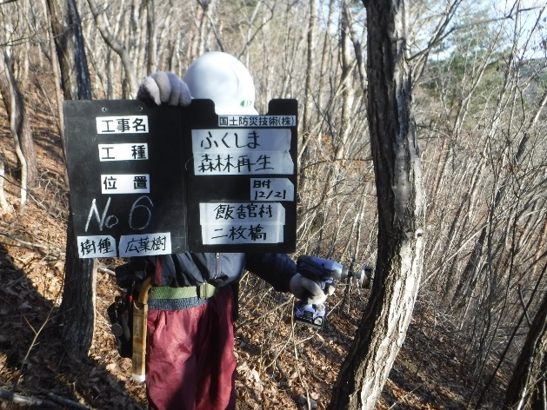

No.4 |  | No.5 | No.6

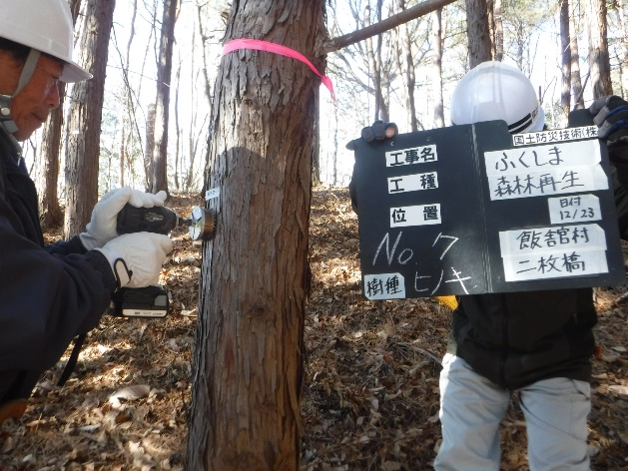
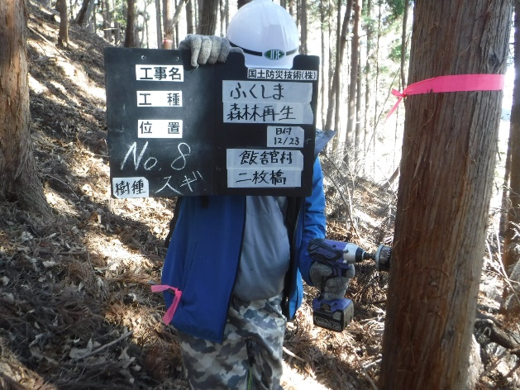
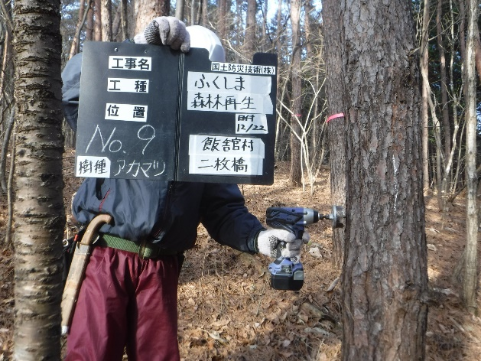

No.7 |  | No.8 | No.9

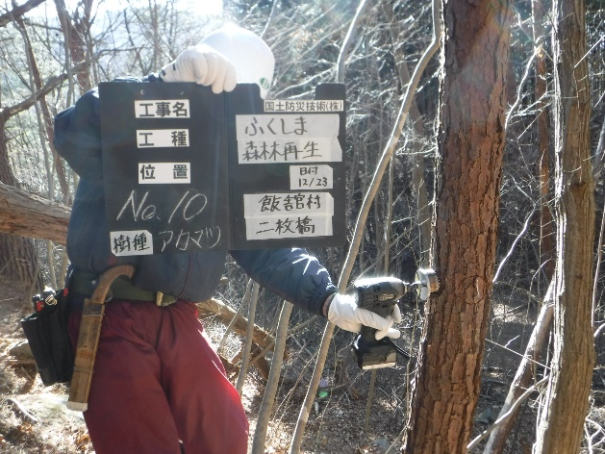
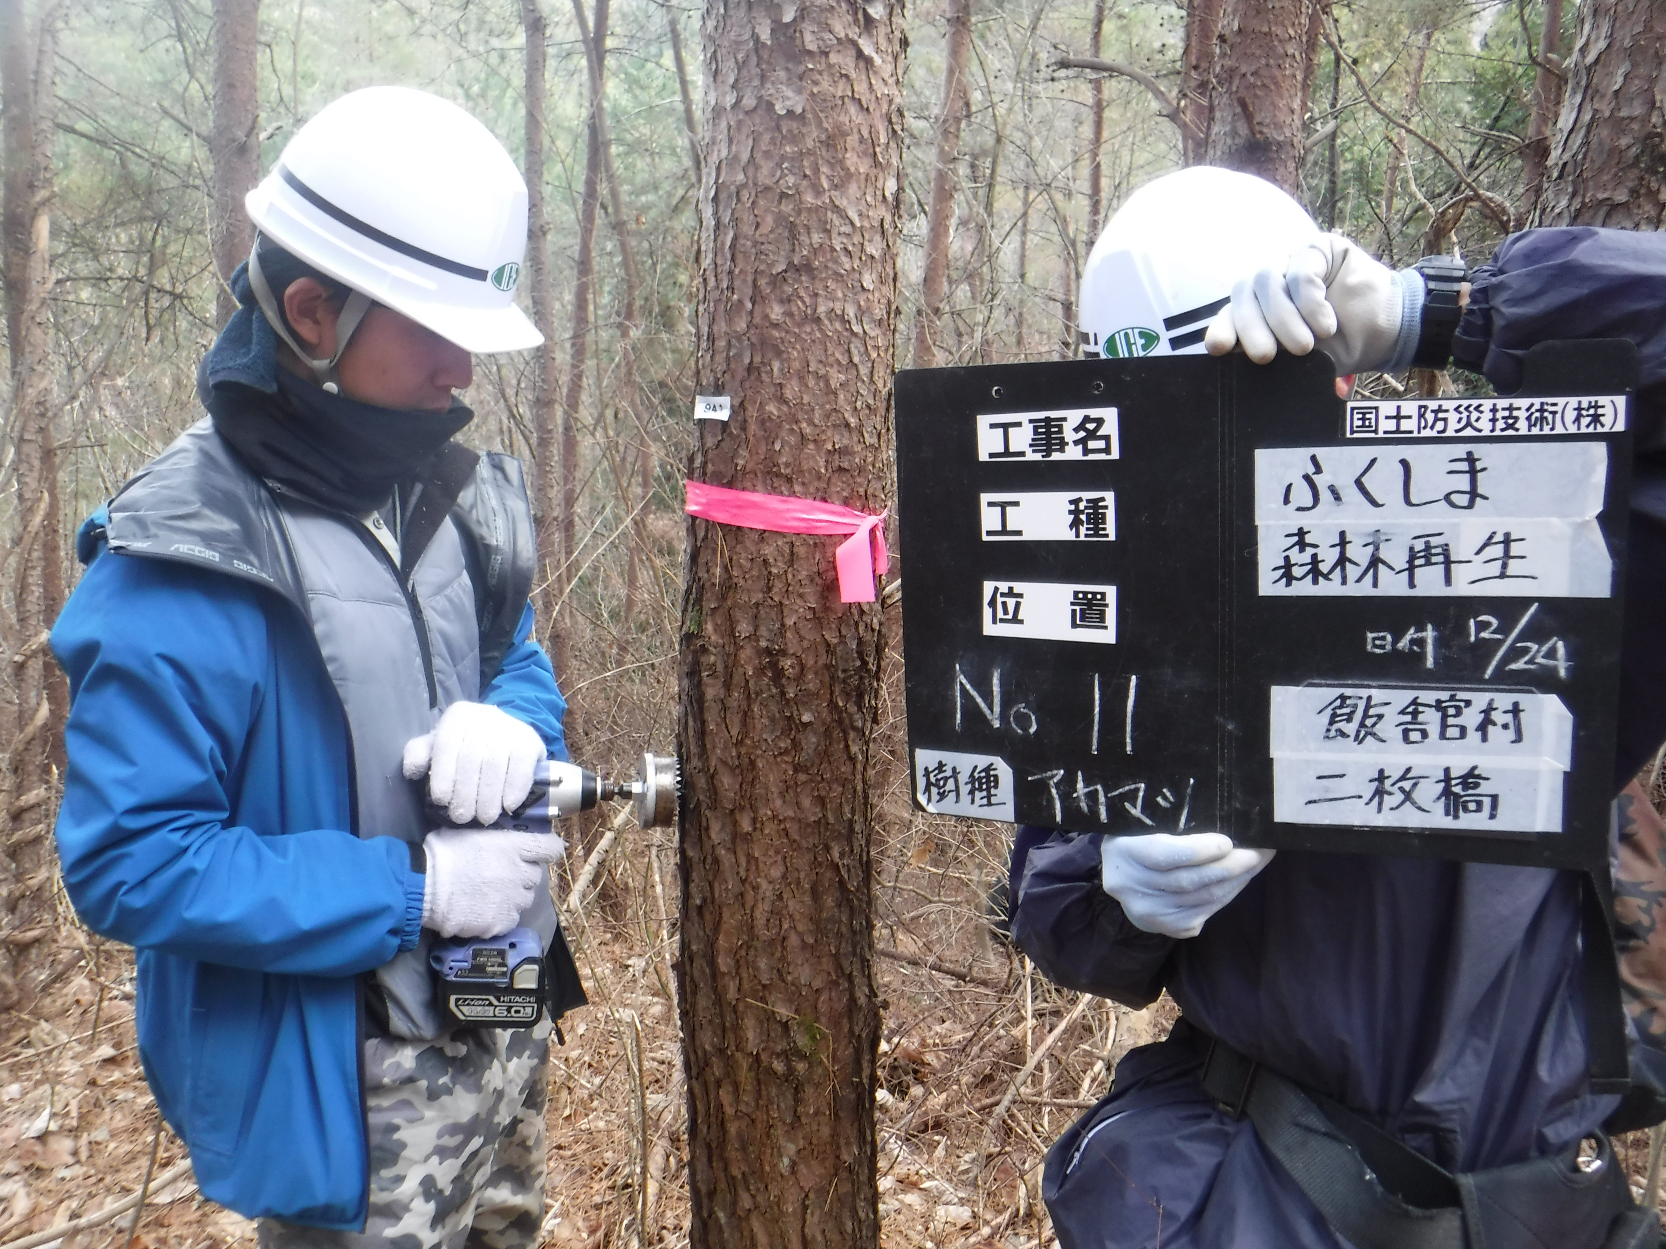
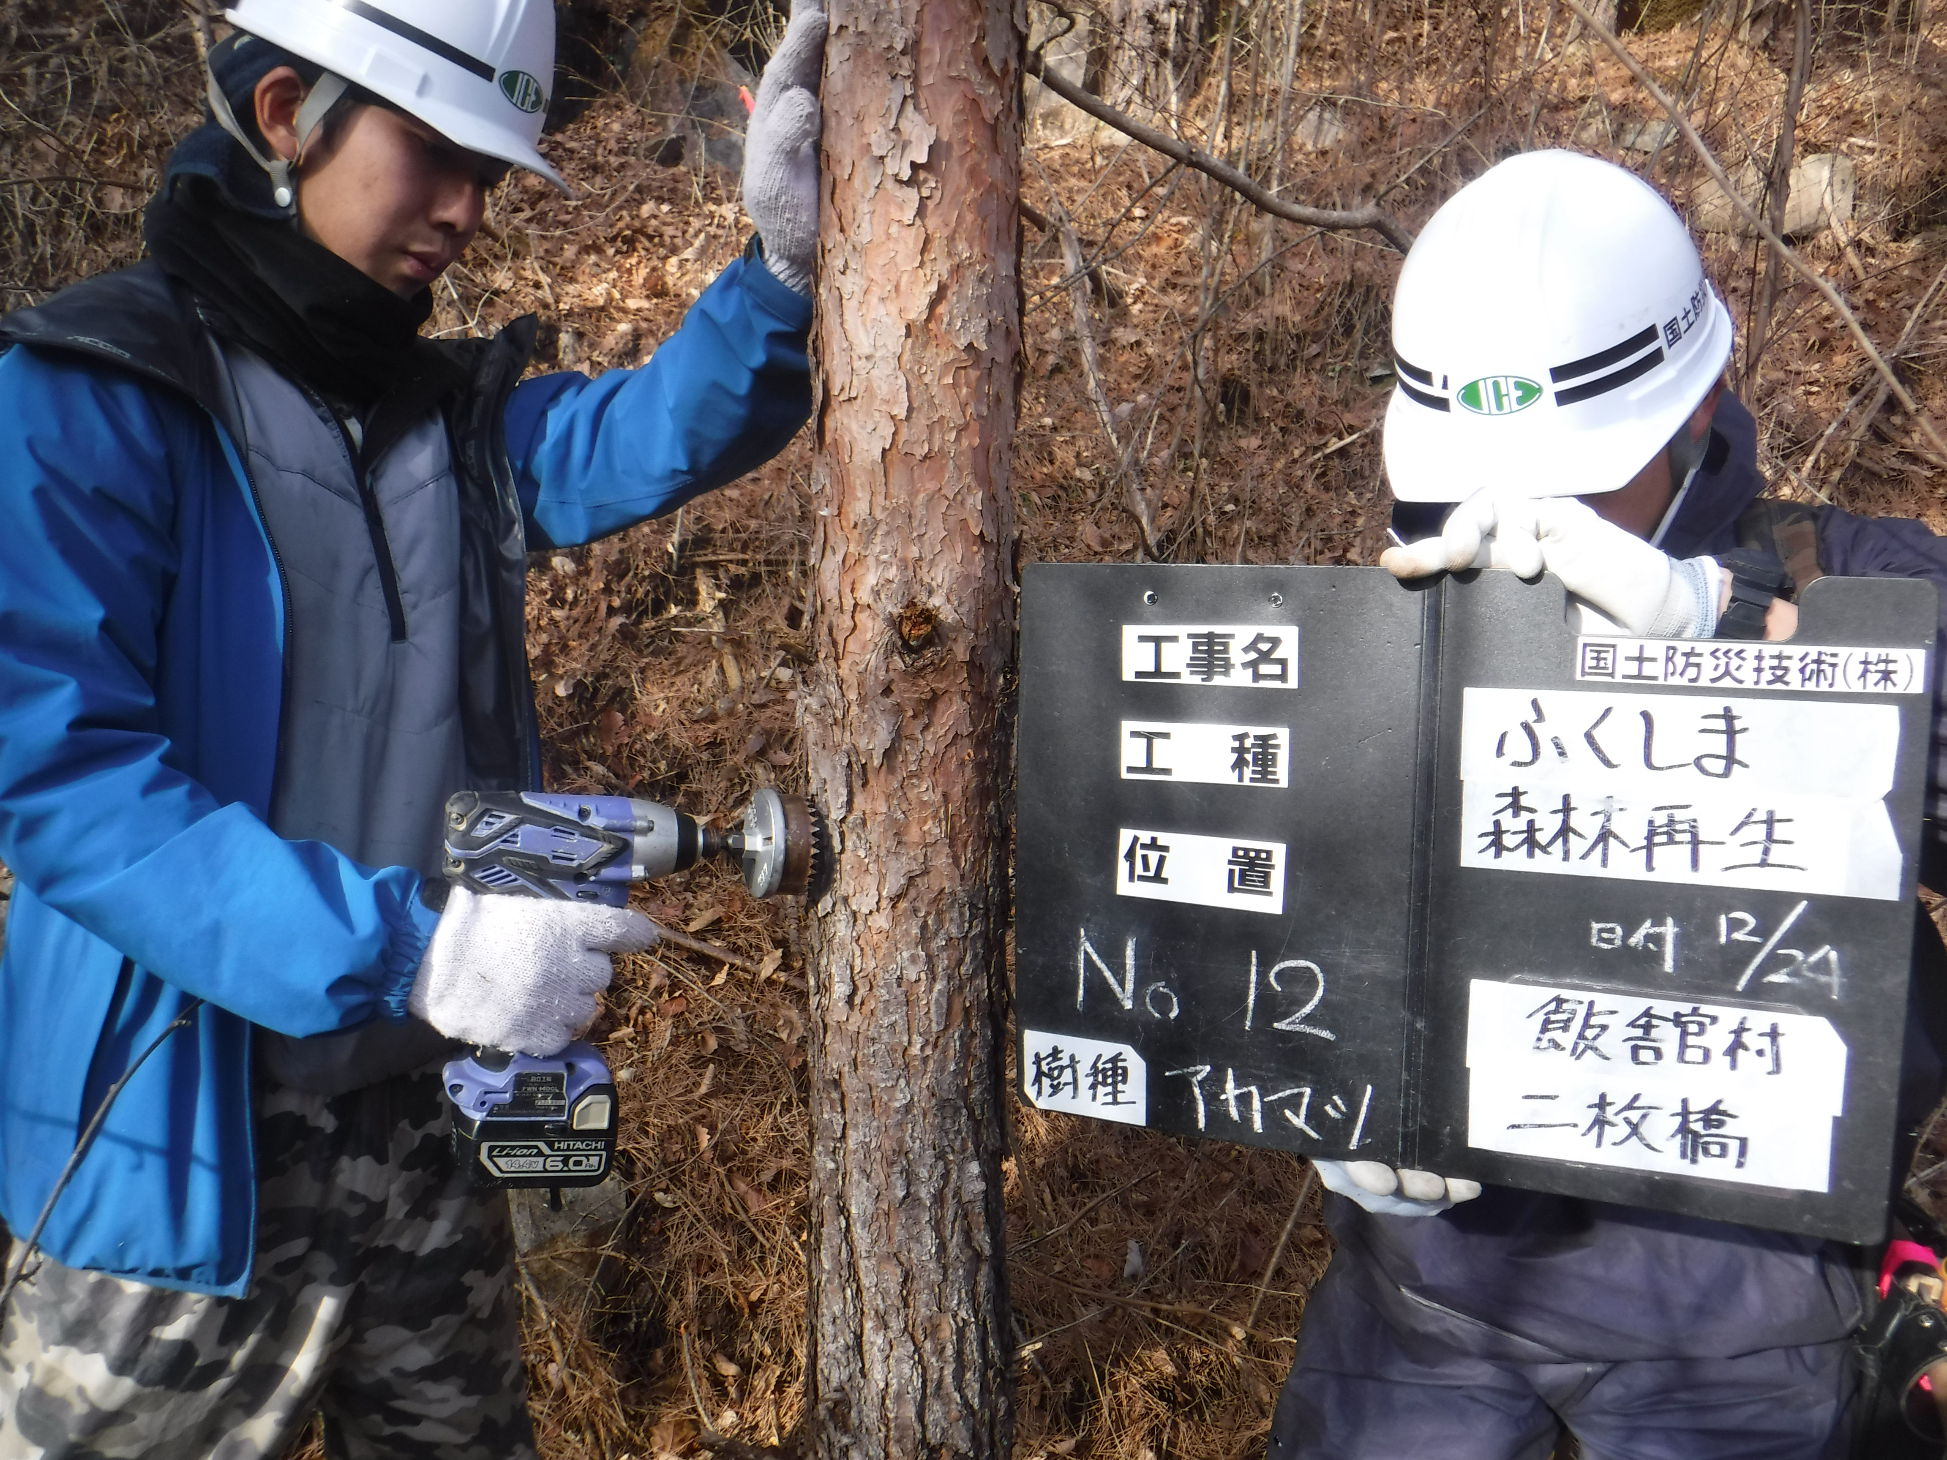

No.10 |  | No.11 | No.12

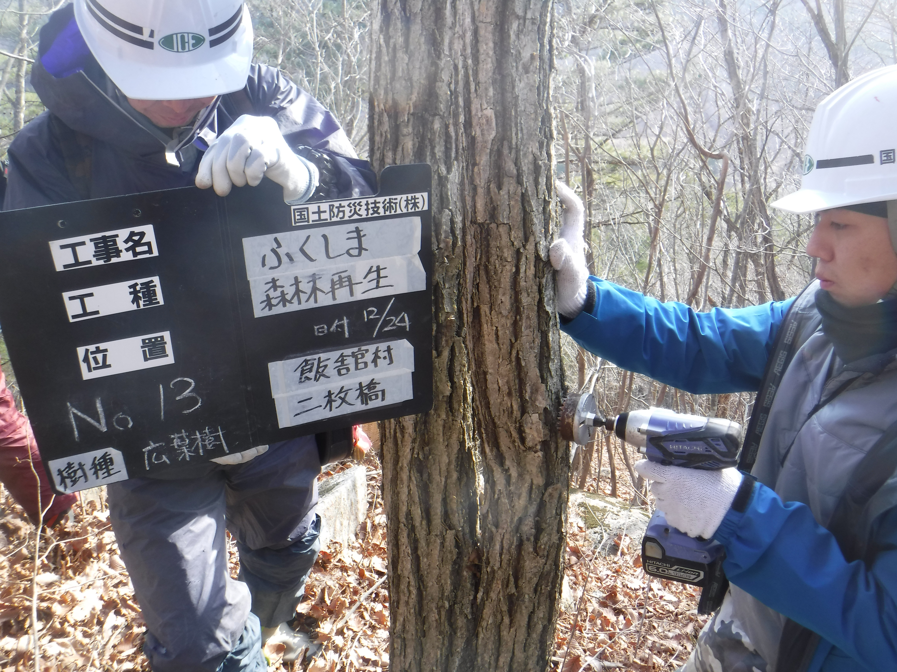
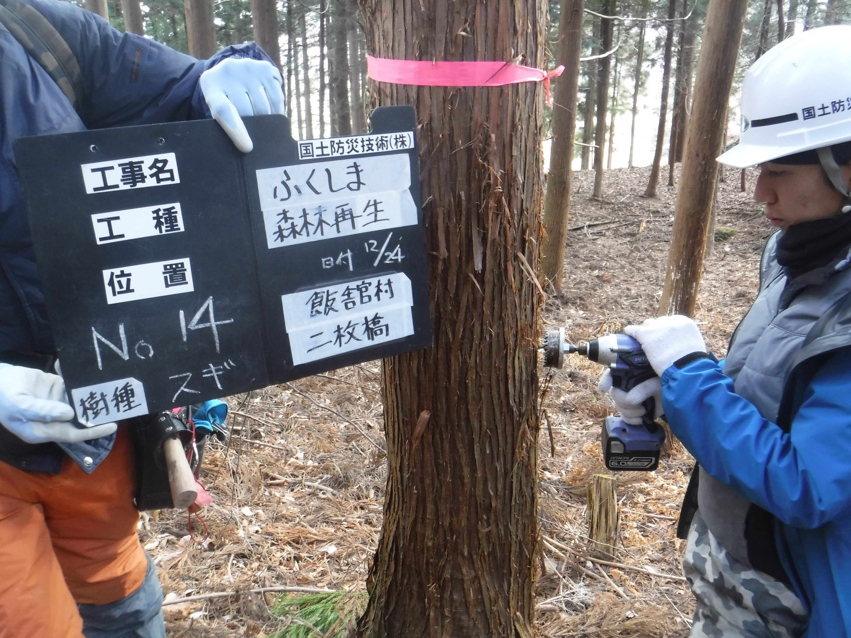
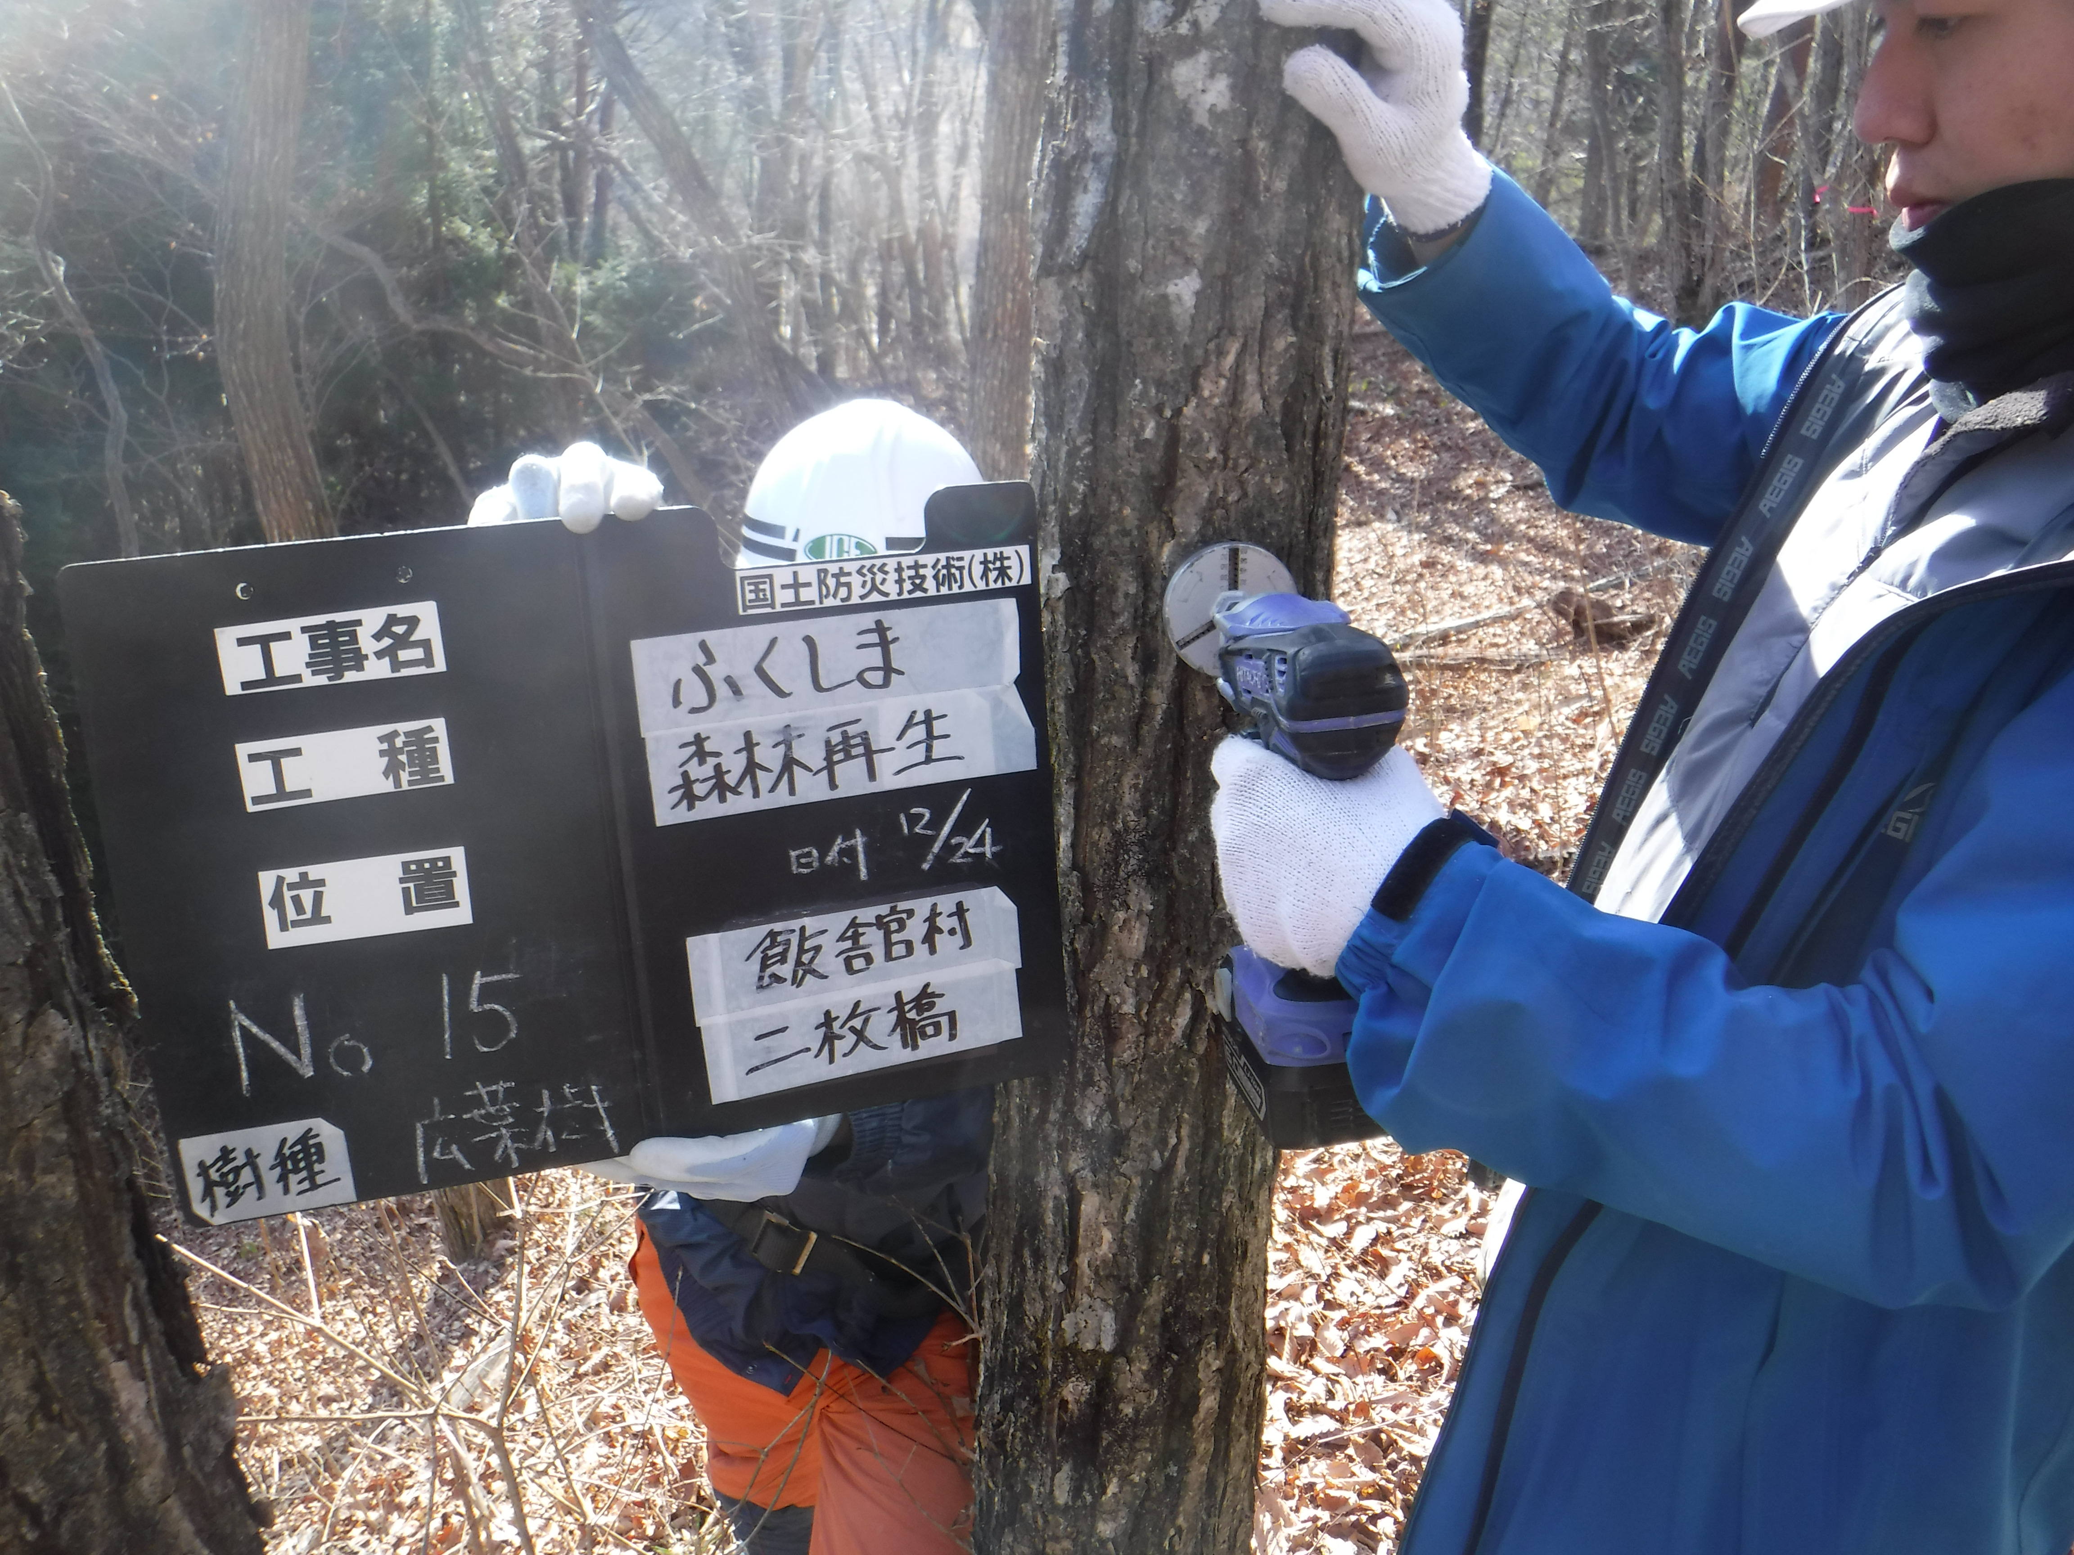

No.13 |  | No.14 | No.15

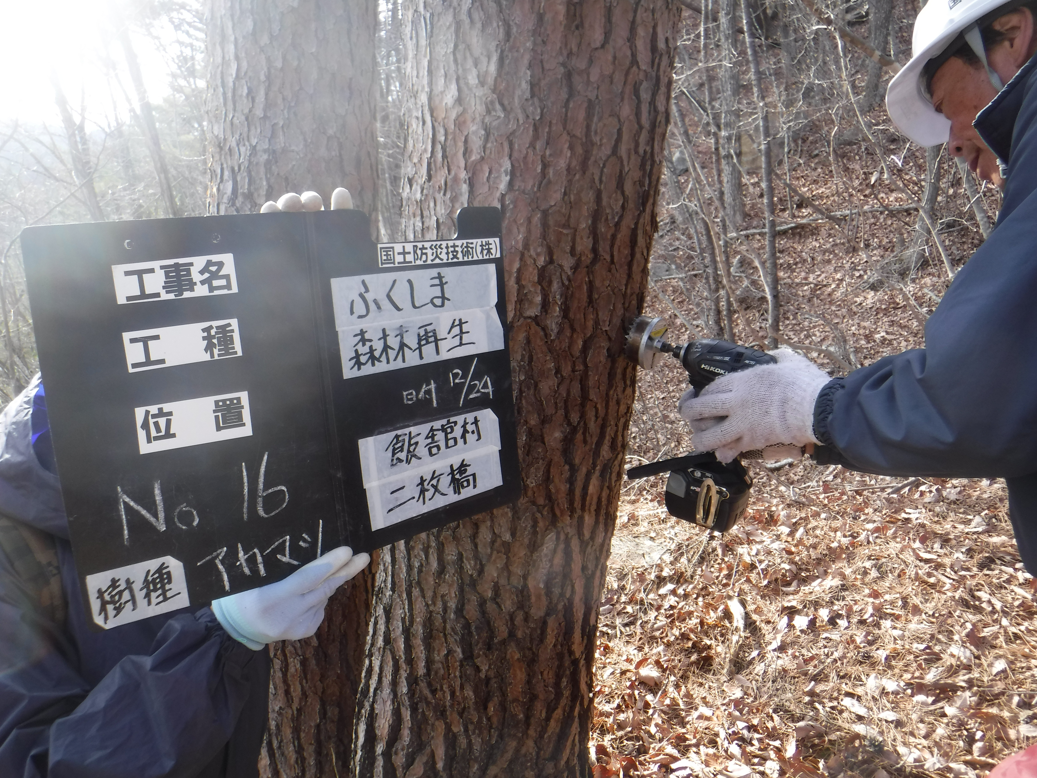
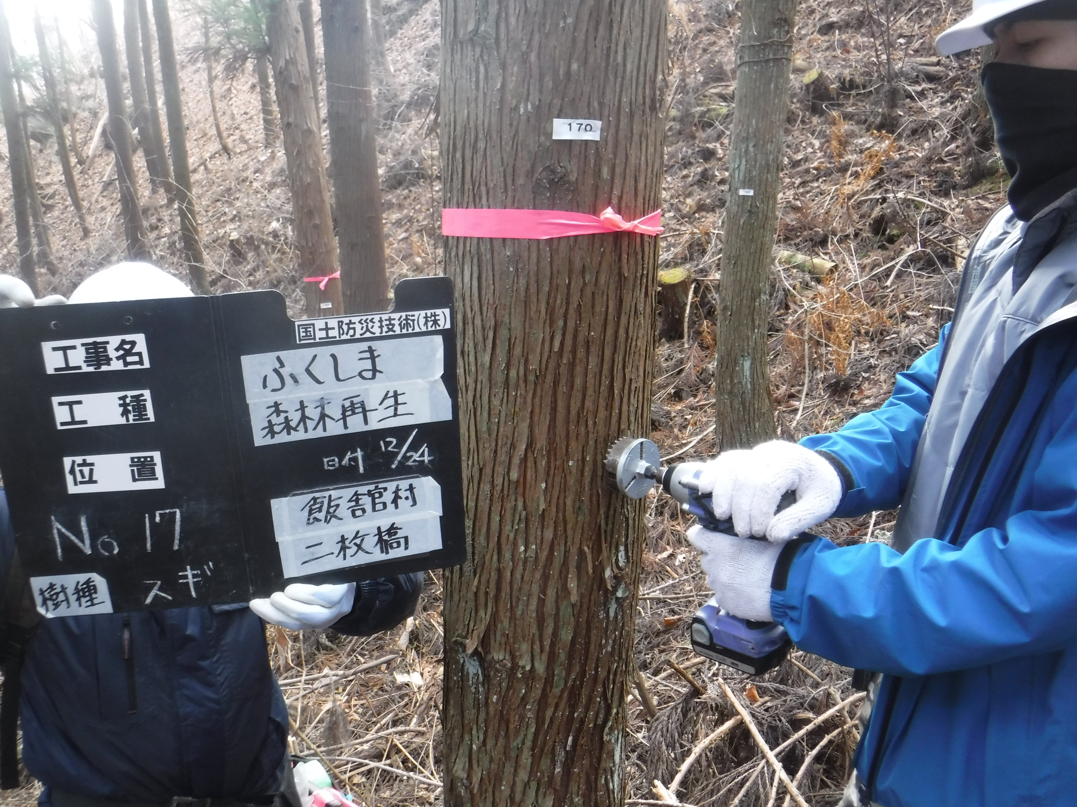
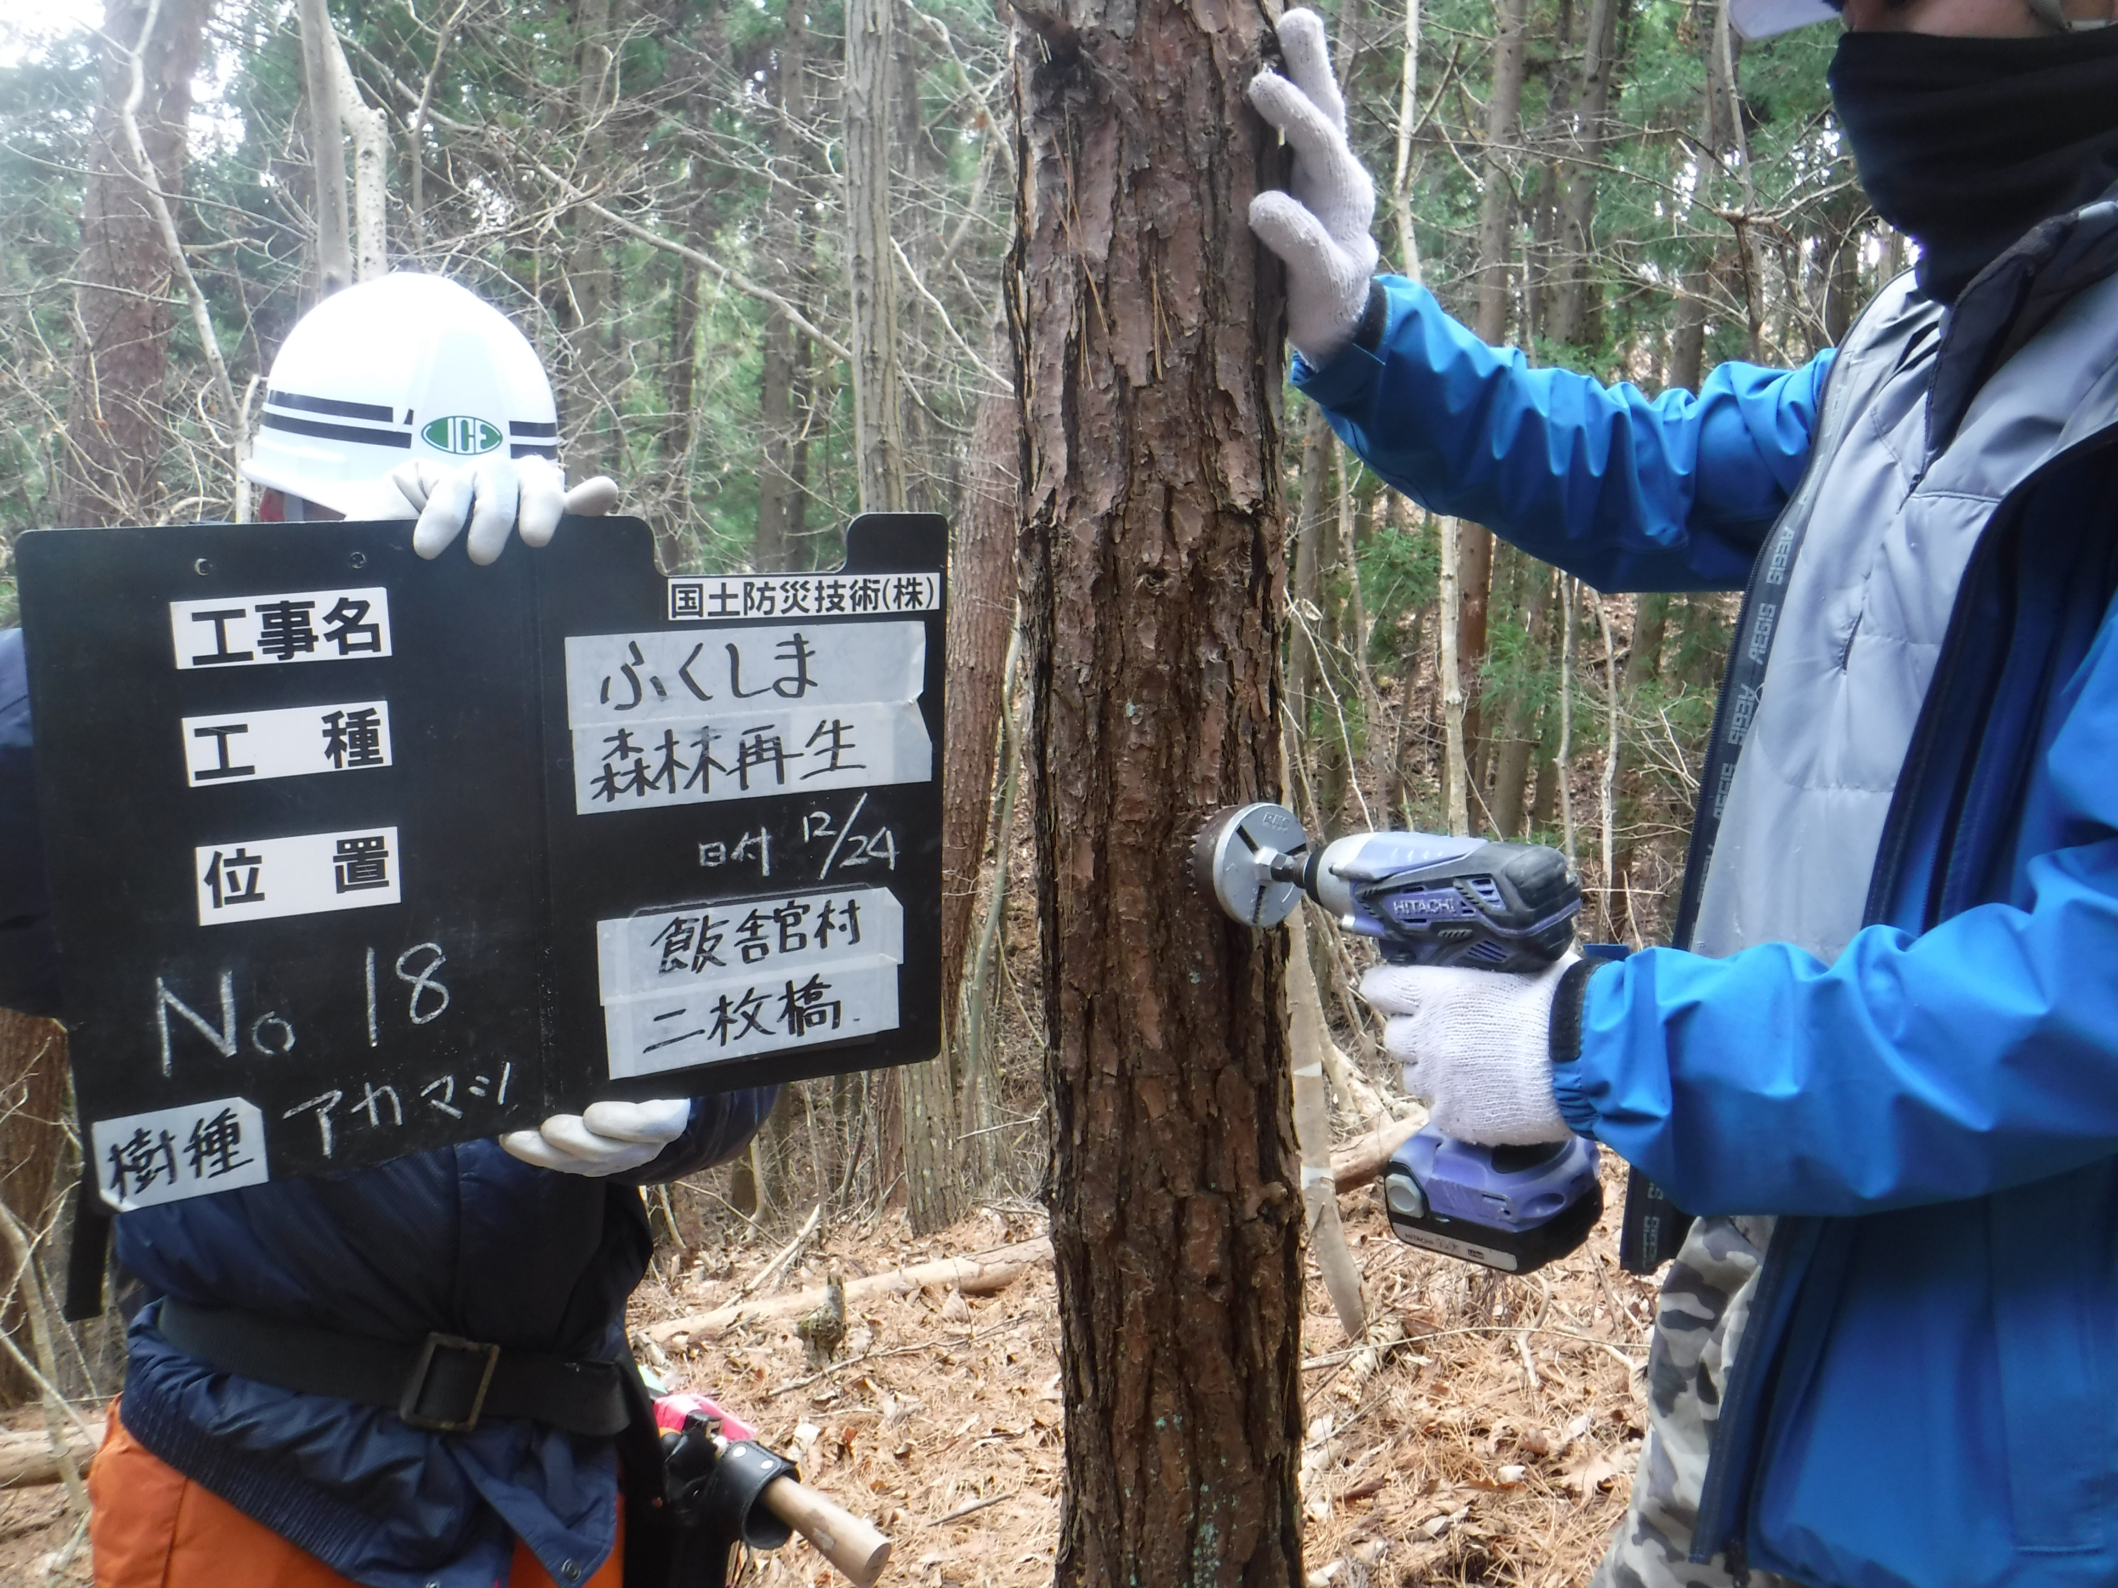

No.16 |  | No.17 | No.18
採取場所 | 飯舘村二枚橋字本町 地内

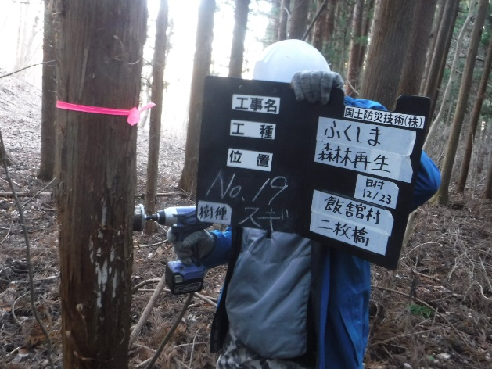
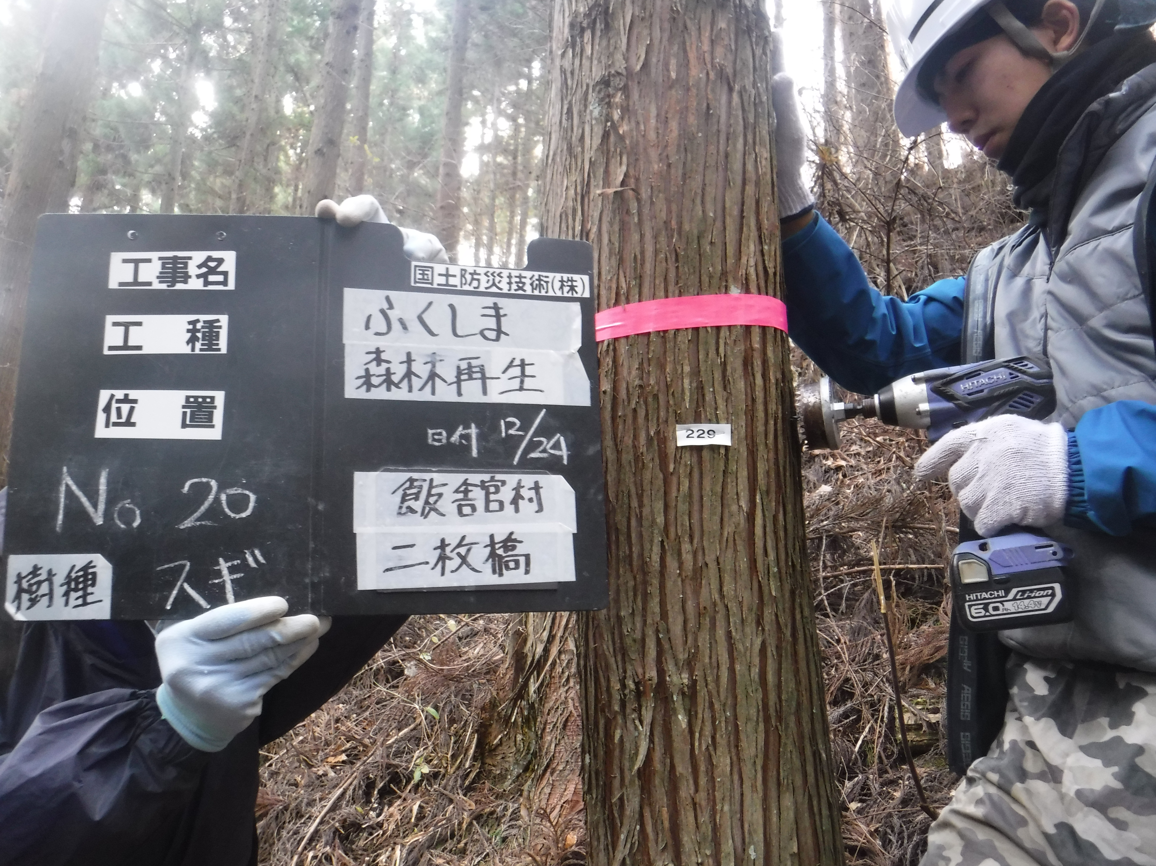
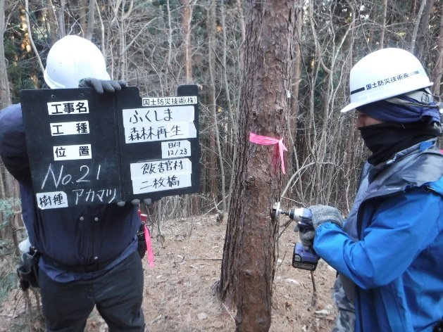

No.19 |  | No.20 | No.21

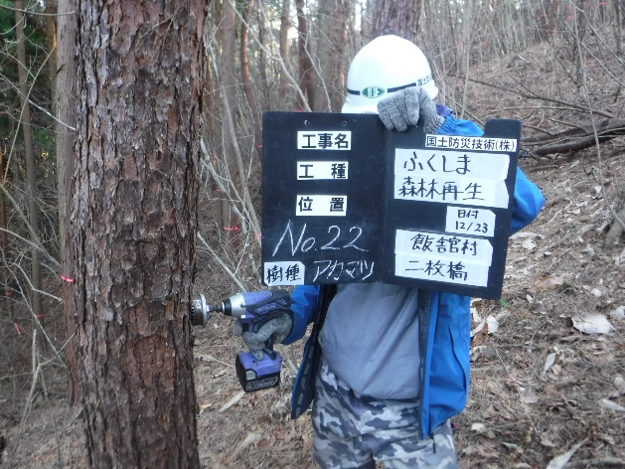
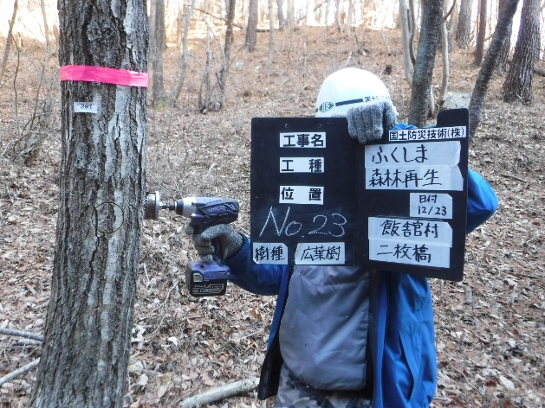
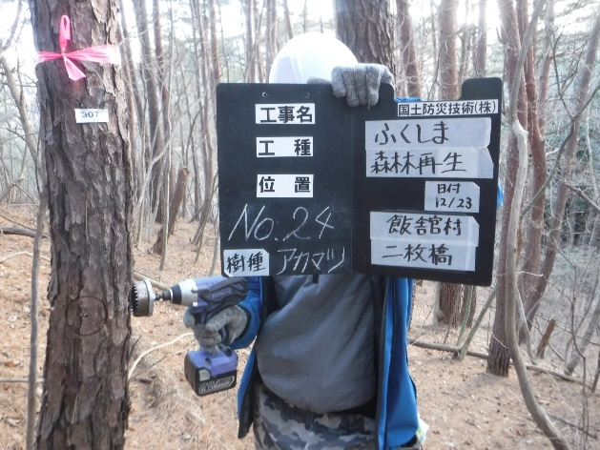

No.22 |  | No.23 | No.24

No.28 |  | No.29 | No.30

採取場所 | 飯舘村二枚橋字本町 地内

No.31 |  | No.32 | No.33

No.34 |  | No.35 | No.36

No.37 |  | No.38 | No.39

No.40 |  | No.41 | No.42

No.1 |  | No.10 | No.38

採取場所 | 飯舘村二枚橋字本町 地内

No.46 |  | No.47 | No.48

No.49 |  | No.50 | No.51

No.52 |  | No.53 | No.54

No.55 |  | No.56 | No.57

No.58

採取場所 | 飯舘村二枚橋字本町 地内

No.64 |  | No.65 | No.66

No.67 |  | No.68 | No.69

No.70 |  | No.71 | No.72

No.1 |  | No.36 | No.72

